hudoffset
int@key | float@default
model | foot_node_offset
模型编号 | foot节点偏移(默认0)，脚底下的文字高度调整
1110 | -0.15
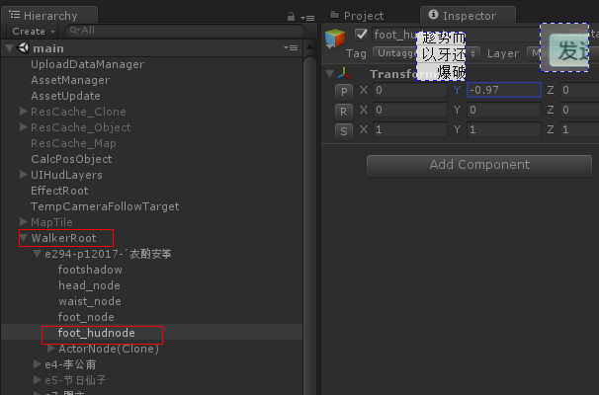
1120 | -0.15
1130 | -0.15
1170 | -0.15
1210 | -0.15
1220 | -0.15
1230 | -0.2
1270 | -0.15
1310 | -0.2
1320 | -0.25
1330 | -0.2
1370 | -0.25
2101 | -0.15
2102 | -0.25
2201 | -0.15
2202 | -0.15
2301 | -0.2
2302 | -0.15
2401 | -0.15
2402 | -0.15
2501 | -0.25
2502 | -0.15
2601 | -0.15
2602 | -0.25
3101 | -0.15
3102 | -0.2
3104 | -0.2
3103 | -0.15
3105 | -0.15
3106 | -0.15
3107 | -0.15
3108 | -0.15
3110 | -0.15
3111 | -0.15
3112 | -0.15
3113 | -0.15
3114 | -0.15
3115 | -0.15
3116 | -0.15
3117 | -0.15
3119 | -0.15
3120 | -0.15
3121 | -0.25
3122 | -0.2
3123 | -0.25
3124 | -0.2
3125 | -0.15
3126 | -0.2
3127 | -0.15
3128 | -0.15
3129 | -0.15
3130 | -0.15
3131 | -0.15
3132 | -0.15
4000 | -0.2
4001 | -0.3
4002 | -0.3
4003 | -0.3
4004 | -0.3
4005 | -0.3
4006 | -0.15
4007 | -0.15
5101 | -0.15
5102 | -0.15
5103 | -0.2
5104 | -0.15
5105 | -0.25
5106 | -0.15
5107 | -0.15
5108 | -0.15
5109 | -0.2
5110 | -0.2
5111 | -0.15
5112 | -0.15
5113 | -0.15
5114 | -0.15
5115 | -0.15
5116 | -0.15
5117 | -0.15
5118 | -0.15
5119 | -0.15
5120 | -0.15
5121 | -0.3
5122 | -0.15
5123 | -0.15
5124 | -0.15
5125 | -0.15
5126 | -0.3
5127 | -0.21
5128 | -0.1
5129 | -0.1
5130 | -0.1
5131 | -0.2
5132 | -0.3
5133 | -0.15
5134 | -0.1
5135 | -0.1
5136 | -0.3
5137 | -0.3
5138 | -0.1
5139 | 0
5140 | -0.1
5141 | -0.1
5142 | -0.15
5143 | -0.1
5144 | -0.1
5145 | -0.15
5146 | -0.1
5147 | -0.15
5148 | 0
6101 | -0.3
6102 | -0.3
6103 | -0.3
6104 | -0.3
6105 | -0.3
6106 | -0.3
8214 | 0
8215 | -0.1
8218 | -0.1
8219 | -0.3
8220 | -0.1
8221 | -0.1
8222 | -0.1
8223 | -0.1
8224 | -0.3
8225 | -0.1
8226 | -0.3
8227 | -0.3
8228 | -0.1
8229 | -0.1
8230 | -0.1
8231 | -0.1
8233 | -0.1
8234 | -0.1
8235 | -0.3

